ANEXO 1 ITEM 1 SILLAS
UNIVERSIDAD TECNOLÓGICA DE PEREIRA
INVITACIÓN PÚBLICA BS 20 DE 2026
“COMPRA DE AMOBLAMIENTO PARA LAS DEPENDENCIAS DE LA UNIVERSIDAD ”
ANEXO 1 MODIFICADO - ESPECIFICACIONES TÉCNICAS Y PRESENTACIÓN DE OFERTA
ANEXO 1 ITEM 1 MODIFICADO COMPRA DE SILLAS

SUBÍTEM | NOMBREL DEL ELEMENTO | DESCRIPCIÓN ESPECIFICACIONES | MARCA | UNIDAD DE MEDIDA | CANTIDAD | DESCRIPCION MARCA/ REFERENCIA/ESPECIFICACIONES OFERTADAS | VALOR UNITARIO ANTES DE IVA | PORCENTAJE IVA ( % ) | VALOR IVA | VALOR UNITARIO IVA INCLUIDO | TOTAL IVA INCLUIDO | TIEMPO DE ENTREGA (Días Calendario) | TIEMPO DE GARANTIA | IMAGEN
1 | Silla operativa | Silla operativa espaldar alto, asiento y espaldar tapizado, mecanismo SY1B, movimiento sincronizado de asiento y espaldar con 1 palanca y 1 posicion de bloqueo (ajuste de tension con perilla) o mecanismo Synchro de 2 palancas y 5 posiciones de bloqueo Soporte espaldar graduable up-down. Base nylon irlanda. Tapizado en textil con espuma laminada densidad 26 gm/dm; Cubierta texturizada en polipropileno; soporte espaldar graduable up-down; Recorrido 9,5 cm; Ancho del espaldar.47 cm; Alto del espaldar 53,2 cm. Tapizado sugerido en tela Amareto 100% poliéster FR (retardante de llama), asiento polipropileno; Espuma inyectada en poliuretano densidad 55-60gr/dm ; Cubierta texturizada en polipropileno; Ancho: 51,5 cm; Profundidad: 45 cm; Tapizado sugerido en tela Amareto 100% poliéster FR (retardante de llama), resistencia a la abrasión (CON BRAZOS) |  | Unidad | 1 |  | $ - |  | $ - | $ - | $ - |  |  | 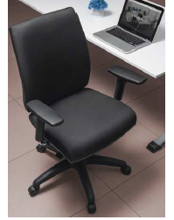
2 | Silla operativa | Silla operativa espaldar alto, asiento y espaldar tapizado, mecanismo SY1B, movimiento sincronizado de asiento y espaldar con 1 palanca y 1 posicion de bloqueo (ajuste de tension con perilla) o mecanismo Synchro de 2 palancas y 5 posiciones de bloqueo. Soporte espaldar graduable up-down. Base nylon irlanda. Tapizado en textil con espuma laminada densidad 26 gm/dm; Cubierta texturizada en polipropileno; soporte espaldar graduable up-down; Recorrido 9,5 cm; Ancho del espaldar.47 cm; Alto del espaldar 53,2 cm. Tapizado sugerido en tela Amareto 100% poliéster FR (retardante de llama), asiento polipropileno; Espuma inyectada en poliuretano densidad 55-60gr/dm ; Cubierta texturizada en polipropileno; Ancho: 51,5 cm; Profundidad: 45 cm; Tapizado sugerido en tela Amareto 100% poliéster FR (retardante de llama), resistencia a la abrasión. (NO INCLUYE BRAZOS) |  | Unidad | 12 |  | $ - |  | $ - | $ - | $ - |  |  | 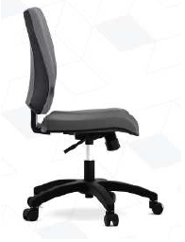
3 | Silla GTE | Espaldar alto en malla poliester, asiento tapizado, espuma inyectada de alta densidad (D60kg/m³), regulable en profundidad (5cm) mediante slider. Mecanismo syncro con 4 bloqueos del espaldar y sistema anti-retorno. Apoyo lumbar inyectado en poliuretano regulable en altura (5cm) 5 posiciones. Brazos en poliuretano regulables en altura, angulo y profundidad. Base nylon 70 cm. Ruedas en nylon 60 mm. Certificación internacional de Ergonomía y Certificaciones BIFMA, ANSI 1030mm alto de la silla sin cabecero, 675mm ancho total externo, 510mm profundidad asiento. |  | Unidad | 3 |  | $ - |  | $ - | $ - | $ - |  |  | 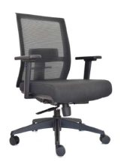
4 | Silla de escritorio | Silla directiva con cabecero: Espaldar alto con marco perimetral en nylon, tapizado en malla nylon/poliéster negra, con soporte lumbar tapizado regulable en altura, brazos estructura en polipropileno, PAD en poliuretano, regulables en altura. Asiento en cascada, en espuma inyectada (D60kg/m), tapizado en paño importado negro. Mecanismo Syncro con 3 Bloqueos + Slider para aumentar rango 4.5 cm en profundidad de asiento. Base nylon negra 64cm, estructura en polipropileno negro, ruedas nylon. Cabecero regulable en altura y ángulo. Certificaciones BIFMA, ANSI. Medidas: 108 cm alto de la silla sin cabecero, 66cm ancho total externo, 65cm profundidad silla. |  | Unidad | 1 |  | $ - |  | $ - | $ - | $ - |  |  | 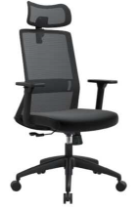
5 | Silla interlocutora | Silla tipo interlocutora con asiento y espaldar en polipropileno,topes inferiores antideslizantes en polimero para proteccion de piso, bordes redondeados, estructura en tubo redondo CR 7/8 Cal. 18, recubrimiento en pintura electrostatica, medidas en cm: Ancho:55 Alto:44 Profundo:53. Espaldar liso |  | Unidad | 44 |  | $ - |  | $ - | $ - | $ - |  |  | 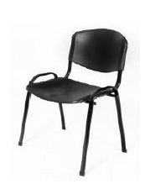
6 | Silla ergonomica | *Silla presidente espaldar alto en malla con marco en polipropileno graduable en altura. *Soporte lumbar graduable. *Asiento tapizado en espuma laminada y paño. *Reclinación Syncro con 4 posiciones de bloqueo. *Asiento con graduación de profundidad slider. *Neumático graudación de altura. *Brazos regulables en altura. * Base nylon. *Ruedas en nylon. |  | Unidad | 7 |  | $ - |  | $ - | $ - | $ - |  |  | 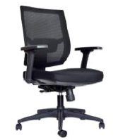
7 | Silla | *Silla Interlocutora herraje metálico tubo calibre 16, terminados en pintura electroestática. * Asiento en polipropileno módulo triplex con espuma densido 30 y tapizado en tela paño. *Espaldar en polipropileno. |  | Unidad | 36 |  | $ - |  | $ - | $ - | $ - |  |  | 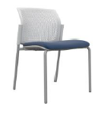
8 | Silla de oficina ergonómica | Asiento tapizado en malla, espaldar en malla con marco perimetral en polipropileno, sistema neumatico para el asiento, contacto permanente para el espadaldar, sistema basculante para el asiento base en nylon con rodachinas, apoya brazos graduable, apoya cabeza graduable |  | Unidad | 3 |  | $ - |  | $ - | $ - | $ - |  |  | 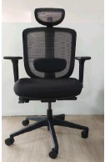
9 | Silla | Espaldar alto con marco perimetral en nylon tapizado en malla de nylon, con soporte lumbar regulable en altura (4cm). Asiento en cascada inyectado (D60Kg/m³), tapizado en paño, Plastic seat y Slider para ajustar profundidad de asiento (6cm). Mecanismo syncro con 3 posiciones de bloqueo. Base Nylon, ruedas en goma 50mm. Brazos 3D, con pad en poliuretano, regulable en altura, profundidad (5,5cm) y ángulo. Certificación de Ergonomía y Certificaciones BIFMA, ANSI |  | Unidad | 1 |  | $ - |  | $ - | $ - | $ - |  |  | 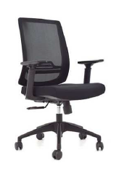
10 | Silla Universitaria | Estructura metálica en tubo redondo de 7/8” cal 18, acabado en pintura electrostática en polvo color gris, portalibros en lamina cold rolled calibre 20, tapones antideslizantes en las 4 patas, soporte de brazo con doble tubo, asiento punta baja, espaldar curvo, y raqueta en tríplex de 12 mm lacado al natural. Sujetos a estructura con tornillería pasante galvanizada de cabeza plana. Según norma NTC 4734 |  | Unidad | 250 |  | $ - |  | $ - | $ - | $ - |  |  | 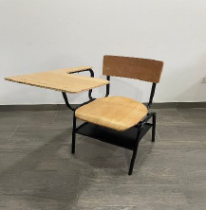
11 | Silla interlocutora | Silla tipo interlocutora con asiento y espaldar en polipropileno, topes inferiores antideslizantes en polimero para proteccion de piso, bordes redondeados, estructura en tubo redondo CR 7/8 Cal. 18, recubrimiento en pintura electrostatica. Espaldar perforado |  | Unidad | 20 |  | $ - |  | $ - | $ - | $ -
12 | Silla interlocutora | Silla tipo interlocutora con asiento y espaldar en polipropileno, topes inferiores antideslizantes en polimero para proteccion de piso, bordes redondeados, estructura en tubo redondo min CR 5/8 Cal.18, recubrimiento en pintura electrostatica. Espaldar perforado |  | Unidad | 6 |  | $ - |  | $ - | $ - | $ - |  |  | 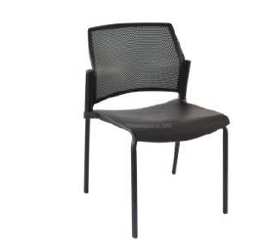
13 | Silla operativa | Espaldar alto, asientotapizado espuma inyectada, contacto permanente avanzado basculante (CPA) + 3 Palanca, soporte espaldar graduable Up-Down, base irlanda. |  | Unidad | 15 |  | $ - |  | $ - | $ - | $ - |  |  | 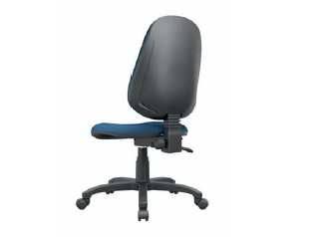
VALOR TOTAL OFERTA |  |  |  |  |  |  |  |  |  |  | $ -

Observaciones:

 | NOMBRE Y NIT EMPRESA:
 | NOMBRE Y FIRMA REPRESENTANTE LEGAL
 | CÉDULA REPRESENTANTE LEGAL
 | FECHA:

0%
5%
10%
19%

